Formulaire_Demande
 |  | Programme SODEXPORT - Aide à l'exportation et au rayonnement culturel Métiers d'art et marché de l'art
 |  |  |  |  |  |  | Volet 2.1 - Soutien aux occasions d'affaires et à la promotion à l'étranger
 |  |  |  |  |  |  | Formulaire de demande
 |  |  |  |  |  |  | dernière mise à jour : 23 octobre 2023

ATTENTION : CONSERVER CE DOCUMENT POUR SOUMETTRE VOTRE RAPPORT FINAL TOUT DOSSIER INCOMPLET SERA REFUSÉ. Les champs marqués d'un astérisque ( * ) sont obligatoires.

INSTRUCTIONS GÉNÉRALES

Pour déposer une demande
 | compléter tous les champs requis dans le présent formulaire les champs marqués d'un astérisque ( * ) sont obligatoires

Pour déposer le rapport final
 | compléter les étapes telles que mentionnées dans l'onglet Rapport final cliquer ici

SECTION A : IDENTIFICATION DU REQUÉRANT
Requérant |  |  |  |  |  |  |  |  | conditions particulière du programme régulier

* Nom de l'entreprise requérante |  |  |  |  |  |  |  |  | Volet 2 | démontrer qu'il possède au moins une année de pratique professionnelle reconnue et que sa production est diffusée dans un contexte professionnel, c'est-à-dire des lieux, des événements, des organismes ou des entreprises où la sélection des participants est faite par des professionnels des métiers d'art
* Adresse
* Ville
* Code postal |  |  |  |  | Province | Québec

Représentant officiel de l'entreprise - personne autorisée à signer |  |  |  |  |  |  |  |  | comment on veut vérifier ces 2 conditions particulières ???
Le représentant officiel de l'entreprise est la personne ayant la capacité d’engager la société et l’autorisation de signer un contrat d’aide financière.

* Prénom
* Nom
* Titre du représentant officiel de l'entreprise
* Téléphone du représentant officiel de l'entreprise |  |  |  |  | Veuillez noter que la SODEC pourra utiliser ce numéro à des fins d'authentification pour la signature électronique de documents.
* Courriel du représentant officiel de l'entreprise
 |  |  | Veuillez noter que la SODEC utilisera cette adresse courriel pour communiquer les décisions et envoyer tout avis à l'entreprise requérante.

Personne-ressource pour le traitement du dossier (si différent du Représentant officiel de l’entreprise)

Prénom
Nom
Titre de la personne-ressource
Téléphone de la personne-ressource
Courriel de la personne-ressource
 |  |  | Veuillez noter que la SODEC utilisera l'adresse courriel ci-dessus pour effectuer le suivi du projet (si différent du courriel du représentant officiel).

Critères d'admissibilité
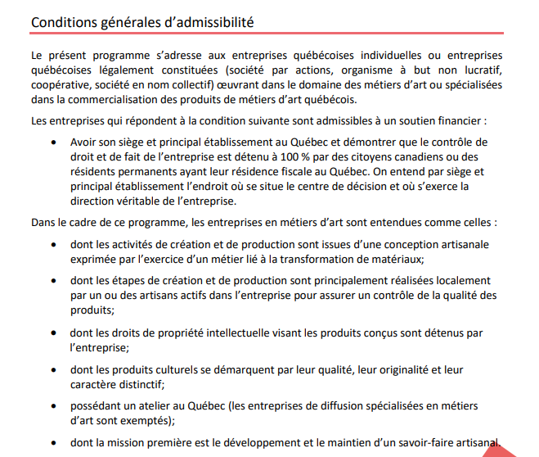
Les entreprises doivent répondre aux conditions ci-dessous pour être admissibles à un soutien financier

* Avoir son siège et principal établissement au Québec et démontrer que le contrôle de droit et de fait de l'entreprise est détenu à 100 % par des citoyens canadiens ou des résidents permanents ayant leur résidence fiscale au Québec. On entend par siège et principal établissement l'endroit où se situe le centre de décision et où s'exerce la direction véritable de l'entreprise (Oui / Non)

Dans le cadre de ce programme, les entreprises en métiers d'art sont entendues comme celles :

* dont les activités de création et de production sont issues d'une conception artisanale exprimée par l'exercice d'un métier lié à la transformation de matériaux (Oui / Non)

* dont les étapes de création et de production sont principalement réalisées localement par un ou des artisans actifs dans l'entreprise pour assurer un contrôle de la qualité des produits (Oui / Non)

* dont les droits de propriété intellectuelle visant les produits conçus sont détenus par l'entreprise (Oui / Non)

* dont les produits culturels se démarquent par leur qualité, leur originalité et leur caractère distinctif (Oui / Non)

* possédant un atelier au Québec (les entreprises de diffusion spécialisées en métiers d'art sont exemptés) (Oui / Non)

* dont la mission première est le développement et le maintien d'un savoir-faire artisanal (Oui / Non)

Dans le cas d'un diffuseur (boutiquier, galériste, promoteur), faire preuve d'une spécialisation et d'une expérience tangible dans la commercialisation des produits de métiers d'art québécois

Informations complémentaires

* Êtes-vous membre du Conseil des Métiers d’art du Québec? (oui / non)
* Matière principale (liste déroulante)
* Métier (liste déroulante)
* Site internet de l'entreprise
* Êtes-vous un diffuseur : boutiquier, galeriste, promoteur? (oui / non)

SECTION B : PROJET

Instructions
Compléter tous les champs marqués d'un astérisque ( * ) ci-dessous
La hauteur des lignes peut être ajustée au besoin.

Œuvre(s) concernée(s) pour le présent projet

* Description des œuvres / collections

* Type de projet (liste déroulante)

* Titre du projet

* Date de début du projet (aaaa-mm-jj)

* Courte description du projet (10 à 20 lignes)

* Territoire(s) visé(s) (pays, province, etc.)

* Marché(s) visé(s) (liste déroulante) |  | 1. |  |  | 4.
 |  | 2. |  |  | 5.
 |  | 3. |  |  | 6.

* Historique sur le(s) territoire(s) visé(s) (5 à 10 lignes)

* Justifier en quoi votre projet est une occasion d'affaires/mise en œuvre d'un plan de promotion (hors de vos activités habituelles)

* Potentiel des œuvres sur le territoire (5 à 10 lignes)

* Retombées anticipées par exemple: -Accroissement des ventes en pourcentage -Développement de XX marché et XX retombées attendues -Recherche de financement étranger pour X projet -Entente de partenariat à détailler -Ventes de droits avec cible précise -Présence média accrue avec cible etc. |  | Retombée 1.
 |  | Retombée 2.
 |  | Retombée 3.
 |  | Retombée 4.
 |  | Retombée 5.

SECTION C : DESCRIPTION ACTIVITÉS

Instructions
Inscrire le détail des activités prévues dans le cadre du projet dans l'onglet Desciption_Activités cliquer ici

SECTION D : BUDGET

Instructions
Inscrire les coûts prévus pour chacune des catégories de frais, lorsqu'applicable dans la colonne Montant prévisionnel

FRAIS ADMISSIBLES |  | * Montant prévisionnel | Montant Rapport final | Écart Montant prévisionnel vs Montant Rapport final | Montants admissibles | Notes explicatives
PRESSE ET PROMOTION
Promotion
Presse
Publicité
Production matériel promotionnel
Autres spécifiez ici:
Autres spécifiez ici:
Autres spécifiez ici:
Total Presse et promotion |  | - $ | - $ | - $ | - $

FRAIS DE DÉPLACEMENT
Vol classe économique
Transport local classe économique
Hébergement sur les territoires visés
Autres spécifiez ici:
Autres spécifiez ici:
Autres spécifiez ici:
Total Frais de déplacement |  | - $ | - $ | - $ | - $

AUTRES FRAIS
Location et aménagement stand
Transport des œuvres
Honoraires experts-conseils
Frais juridiques
Interprète
Autres spécifiez ici:
Autres spécifiez ici:
Autres spécifiez ici: |  |  |  |  |  |  |  | accès rapide au rapport final
Total Autres frais |  | - $ | - $ | - $ | - $

TOTAL FRAIS ADMISSIBLES |  | - $ | - $ | - $ | - $

FRAIS NON ADMISSIBLES |  | * Montant prévisionnel | Montant Rapport final | Écart Montant prévisionnel vs Montant Rapport final | Montants admissibles | Notes explicatives
Per diem
Salaires et commissions
Honoraires liés à la préparation du projet d’exportation
Frais de représentation
Accréditation lorsque présence collective soutenue par la SODEC
Location stand lorsque présence collective soutenue par la SODEC
Frais d’administration
Taxes de vente perçues par les gouvernements nationaux et étrangers
Autres spécifiez ici: |  |  |  |  |  |  |  | accès rapide au rapport final
Autres spécifiez ici:
Autres spécifiez ici:
Autres spécifiez ici:
Autres spécifiez ici:
Autres spécifiez ici:
TOTAL FRAIS NON ADMISSIBLES |  | - $ | - $ | - $ | - $

TOTAL BUDGET |  | - $ | - $ | - $ | - $

SECTION E : SOURCES DE FINANCEMENT

Toute aide gouvernementale obtenue ou à obtenir en vertu de programmes publics (municipaux, régionaux, provinciaux, nationaux et internationaux) et toute aide privée, sous quelque forme que ce soit (investissement, subvention, commandite, crédit d’impôt, etc.) doit être inscrite ci-dessous.

 |  | * Montant prévisionnel | Montant Rapport final | Écart Montant prévisionnel vs Montant Rapport final | Notes explicatives
* Veuillez préciser: | Confirmé ou Pressenti
* Requérant
* SODEC (montant demandé)
Subventions fédérales |  | 0 $ | 0 $ | 0 $

Subventions provinciales (hormis SODEC) |  | 0 $ | 0 $ | 0 $

 |  |  |  |  |  |  |  | accès rapide au rapport final

Autre subvention non gouvernementales |  | 0 $ | 0 $ | 0 $

TOTAL FINANCEMENT |  | - $ | - $ | - $

SECTION F : VENTES

 |  |  |  | Année | Ventes brutes | Commentaires
Ventes brutes réalisées hors Québec lors de vos 2 dernières années fiscales

Ventes brutes anticipées hors Québec lors de vos 2 prochaines années fiscales

RAPPORT FINAL cliquer ici

Je déclare que les informations transmises sont exactes et véridiques.

ATTENTION : CONSERVER CE DOCUMENT POUR SOUMETTRE VOTRE RAPPORT FINAL TOUT DOSSIER INCOMPLET SERA REFUSÉ.

